基礎設計
クエスト基礎設計フォーマット

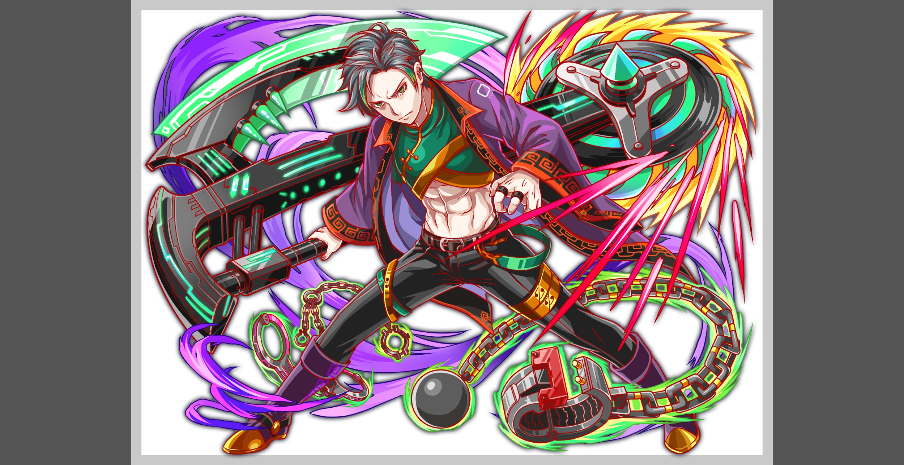
 | 認識合わせ

 |  | クエストの位置づけ |  | ウィザード
 |  | クエストの存在意義 |  | 上級者の遊び場。★６まで育つユニットが手に入る。超上級者はここを周回してバグマのユニットを作る。
 |  | つまり |  | ある程度の難易度を持ちながら、周回のしやすさとのバランスを取りましょう

 | 基本情報


 |  | クエスト名 |  | 董卓襲来！
 |  | 難易度 |  | 超絶級/ウィザード級
 |  | ボスキャラクター名称 |  | 董卓
 |  | ボスキャラクター情報 |  | 緑/samurai/テクニカル

 |  | ステージギミック
 |  | エネミーギミックA |  | ウィルス
 |  | エネミーギミックB |  | 暗闇(どちらでもよい、複雑化するなら無しで問題ありません)
 |  | キラー |  | マシンキラー
 |  | 対応できるユニット数
 |  | フロア構成要望
 |  | 実現したいユーザー体験 |  | ■要件 ・abilityが重要になるように調整をお願いします ・ウィルス付与+属性ダメージをメインで使う(2ターンに1度くらいの感覚で使う) ・ウィルス無効が無いとかなり辛いが、ウィルス無効さえ持っていけば気持よく勝つことが出来る (1体も居ない場合は勝てなくて良い) ・ミケランジェロでウィルス無効を活躍させることが出来なかったため、今回のクエストでは、それらのユニットが活躍できるようにしたい | 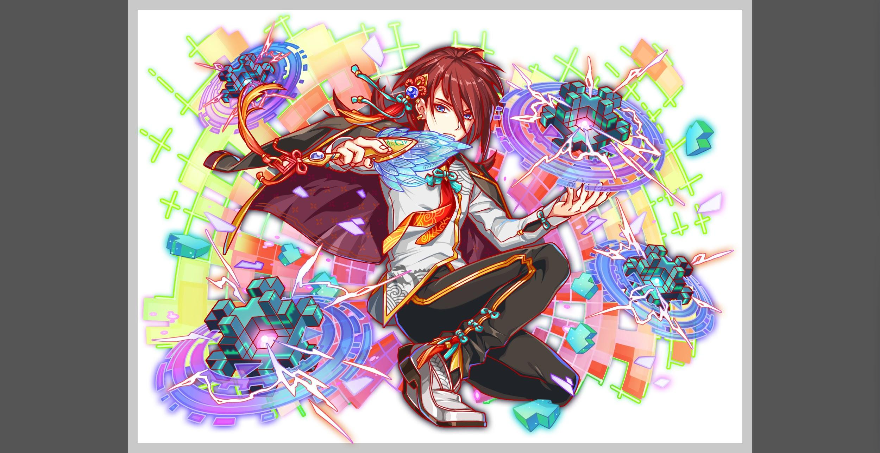

 |  | ステージギミック早見表 (2016/7/4更新) ※パーティの組み方に影響を与える戦略要素 |  | ウィルス / スリープ / スキルバインド / カウンター / 全体攻撃 / 連続攻撃 / パネル変換禁止 / 爆風軽減 / 時限式ダメージパネル / お邪魔パネル / パネルプロテクト / 暗闇 / {赤・青・黄・緑・ハート}無効 / {赤・青・黄・緑・ハート}ドロップDOWN / タップ数変更 / チェーン数変更 / {ヒューマン / アニマル / マシン / ドラゴン / ゴッド / unknown}キラー / {ヒューマン / アニマル / マシン / ドラゴン / ゴッド / unknown}限定 /

 |  | クリア報酬

 |  | 補足

 | 活躍させたいユニット

 |  | ラベル | ユニット名 | 概要コメント
 |  | SS(Level:99) | 諸葛亮 | 2ターン敵からダメージ30%軽減、ウイルス状態解除、全ユニット攻撃力UP（青・ハートを吸収して効果UP） ヒューマン・アニマルキラー | ウィルス無効
 |  | S(Level:99) | エリス | ランダムでパネルを3つSCパネルに変換+時限式ダメージパネルを赤ボムパネルに変換 | ウィルス無効
 |  | S(Level:99) | カーマ | HP大回復+青パネルを赤パネルに変換し、ハートパネルを赤のボムパネルに変換する | 爆風軽減無効
 |  | SSS(Level:99) | ラグランジュ | 緑パネルを赤パネルに変換+1ターン赤・青パネル出現率大UPし、全ユニットの攻撃力UP(赤・青・緑・Cパネル以外を吸収して効果UP) | ウィルス無効

 | フロア構成

 |  | フロア１
 |  | 登場ユニット | 攻撃力 | 概要・行動パターン
 |  | バショー speed2 | 3000 | HP50％以下でスピードアップ
 |  | かぐや(R4) speed1 | 5000 | 開幕 3ターン防御1500UP(＋ターン数調整) 2ターンごとに全体攻撃
 |  | バショー speed2 | 3000 | HP50％以下でスピードアップ

 |  | フロア2
 |  | 登場ユニット | 攻撃力 | 概要・行動パターン
 |  | 井伊直虎 speed2 | 8000 | 開幕 緑パネルを赤パネルに5つ変換 高確率で全体攻撃 2ターンごとに全体マシン＆緑キラー
 |  | 井伊直虎2ゲージ目 speed1 | 9000 | 開幕 5ターンウィルス 低確率で全体攻撃 高確率で時限式ダメージパネル3つ生成

 |  | フロア3
 |  | 登場ユニット | 攻撃力 | 概要・行動パターン
 |  | ランラン (R4) speed1 | 7000 | 開幕 状態異常耐性 2ターンに一回、永続で攻撃力がちょっとずつ上がる 4ターン目で攻撃力20％ダウン アーケロン死亡で防御力3000UP
 |  | アーケロン(R4) speed2 | 7000 | 開幕 状態異常耐性 1ターン目 8ターンウィルス 低確率で連続攻撃 HP50%以下で全パネルを青パネルに変換 次のターン→クリティカル(攻撃力UPしていると20000) ランラン死亡でスピードUP+攻撃力UP

 |  | フロア4
 |  | 登場ユニット | 攻撃力 | 概要・行動パターン
 |  | 董卓 speed2 | 13000 | 開幕 状態異常耐性＋永続弱カウンター 2ターンごとに永続ウィルス＋2連続攻撃（3段階で徐々に強いウィルスになる） HP50％以下でスピードUP＋クリティカル (ウィルスじゃないターンで)中確率で単体マシンキラー | ウィルスとカウンター両方受けると勝てないように調整
 |  | 董卓2ゲージ目 speed1 | 11000 | 開幕 状態異常耐性＋5ターン攻撃力50％DOWN 2ターンごとに永続ウィルス＋全体攻撃(3段階で徐々に強いウィルスになる） (ウィルスじゃないターンで)中確率で単体マシンキラー HP50％以下でハートパネルを全て吸収して回復（1回のみ） 次のターン→超強いクリティカル＋1ターン爆風軽減(100％)
 |  | 董卓3ゲージ目 speed1 | 11000 | 開幕 状態異常耐性＋フィーバー100％減少 1ターン目 時限式ダメージパネル大量生成 2ターン目 1ターン黄パネル無効＋クリティカル 3ターン目 1ターン青パネル無効＋クリティカル 4ターン目 1ターンハートパネル無効＋クリティカル 5ターン目 予告 6ターン目 激烈クリティカル （25000ぐらい） 以降 全体攻撃とクリティカルを繰り返す | 牛頭馬頭とギミックがかぶるので、3ゲージ目はウィルスなし（1・2ゲージ目の永続ウィルスが残っていると勝てないように調整）
 |  |  | ↑早めに倒すか、適宜ダメージ軽減をしないとつらい攻撃力にする

